稽查案例学习台账
序号 | 案例名称 | 案例来源 | 涉及税种 | 案情摘要 (问题→线索) | 定性依据 (法规条文) | AI三流穿透分析 (发票/资金/货物) | AI与手动分析差距 (遗漏视角) | 本岗位可发现节点 (综合行政岗) | 本岗位风险识别要点 | 学习反思 | 学习状态 | 学习日期
1 | "数字游戏"下的资金迷踪——王建军隐瞒收入虚假申报偷逃个人所得税案 | 国家税务总局税案通报 | 个人所得税 | 【问题】昌鑫工矿公司注销期间，资产负债表"未分配利润"与"实收资本"频繁异常变动，两天内一增一减幅度达414万元。 【线索】① 2022.10.19→10.20：未分配利润903万→489万（-414万），实收资本136万→550万（+414万），一增一减幅度一致；② 10.24数据又回调至接近原值；③ 注销期间反复调整核心科目不合常理。 【稽查过程】约谈实控人王建军（持股98%）→其推诿至"代账会计"→代账会计否认有代理关系→下达《税务事项通知书》→王建军承认授意篡改报表、虚假申报。 | 《税收征收管理法》第六十三条第一款：纳税人伪造、变造、隐匿、擅自销毁账簿、记账凭证，或者在账簿上多列支出或者不列、少列收入，或者经税务机关通知申报而拒不申报或者进行虚假的纳税申报，不缴或者少缴应纳税款的，是偷税。对纳税人偷税的，追缴不缴或少缴税款、滞纳金，并处50%以上5倍以下罚款；构成犯罪的，依法追究刑事责任。 | 【资金流★核心突破口】未分配利润414万元实际已按持股比例（王建军98%）分配给股东，资金已流向个人账户。企业通过调减"未分配利润"、调增"实收资本"做平报表，以"注入资本金"伪装掩盖利润分配事实。 【综合判断】未分配利润不会无故消失——"一增一减"本质是将已分配利润伪装为资本金注入，逃避股息红利个人所得税扣缴义务。 | 持股98%高度集中→受益与决策一体化→主观故意明显，难以用"不知情"抗辩 | ① 企业注销：注销前财务报表是否存在短期大幅调整 ② 工商变更登记：注册资本变动需办理工商变更（但注册资本不变、实缴资本增加也引起实收资本增加） ③ 财务负责人与实控人身份重合：本身就是内控缺失的警示信号，应保持独立审查意识 ④ 代理关系审核：真正的代理记账应有委托合同和持续服务记录，口头"帮忙"不合常理 | 建立"注销前未分配利润异常变动"指标 【未分配利润的处理】 ①自然人股东：被清算企业的股东分得的剩余资产的金额，其中相当于被清算企业累计未分配利润和累计盈余公积中按该股东所占股份比例计算的部分，应确认为股息所得；剩余资产减除股息所得后的余额，超过或低于股东投资成本的部分，应确认为股东的投资转让所得或损失。（财税〔2009〕60号 第五条）（亏损股东被迫缴股息税存在争议，一说适用国家税务总局公告 2011 年第41号） ②法人股东：符合条件的居民企业之间的股息、红利等权益性投资收益，为免税收入。法人股东分得的相当于未分配利润部分免征企业所得税 ③个人独资企业/合伙企业：投资者在日常经营中已按"经营所得"缴过个税。注销时分配的未分配利润系税后利润，不再重复征收个人所得税 | 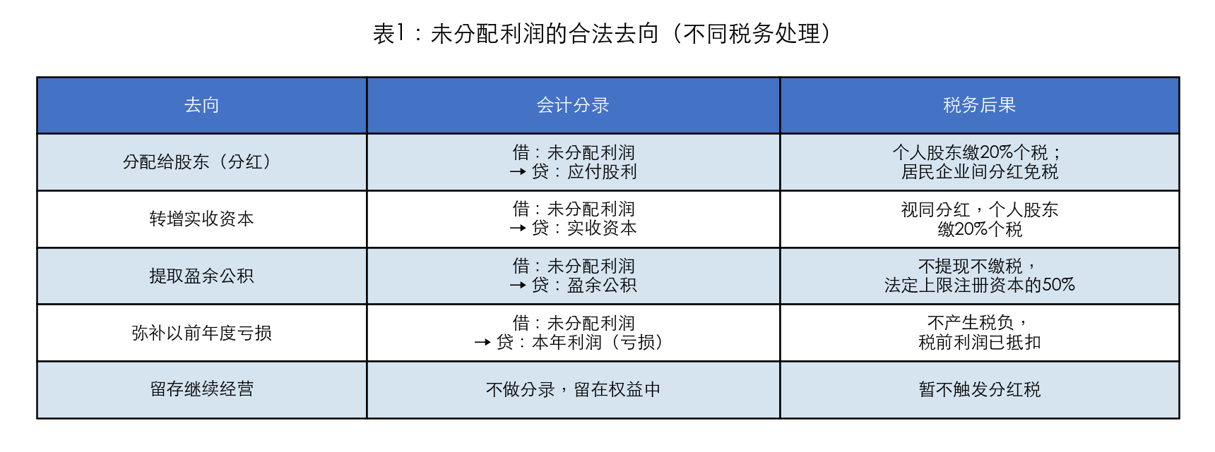 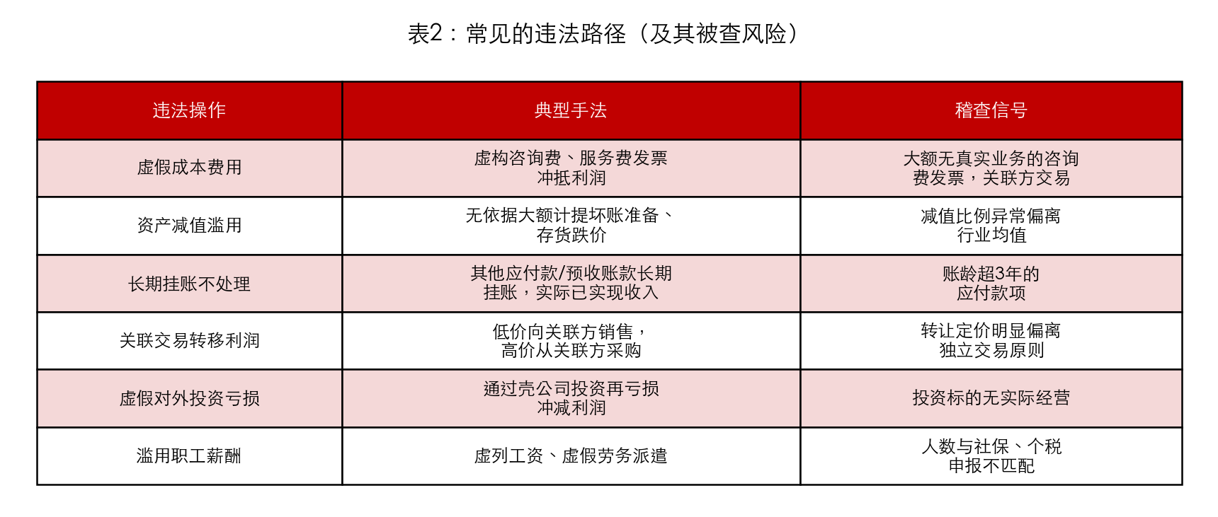 | 已学习 | 2026-06-10
2 |  |  |  |  |  |  |  |  |  |  | 待学习
3 |  |  |  |  |  |  |  |  |  |  | 待学习
4 |  |  |  |  |  |  |  |  |  |  | 待学习
5 |  |  |  |  |  |  |  |  |  |  | 待学习
6 |  |  |  |  |  |  |  |  |  |  | 待学习
7 |  |  |  |  |  |  |  |  |  |  | 待学习
8 |  |  |  |  |  |  |  |  |  |  | 待学习
9 |  |  |  |  |  |  |  |  |  |  | 待学习
10 |  |  |  |  |  |  |  |  |  |  | 待学习

